关系图
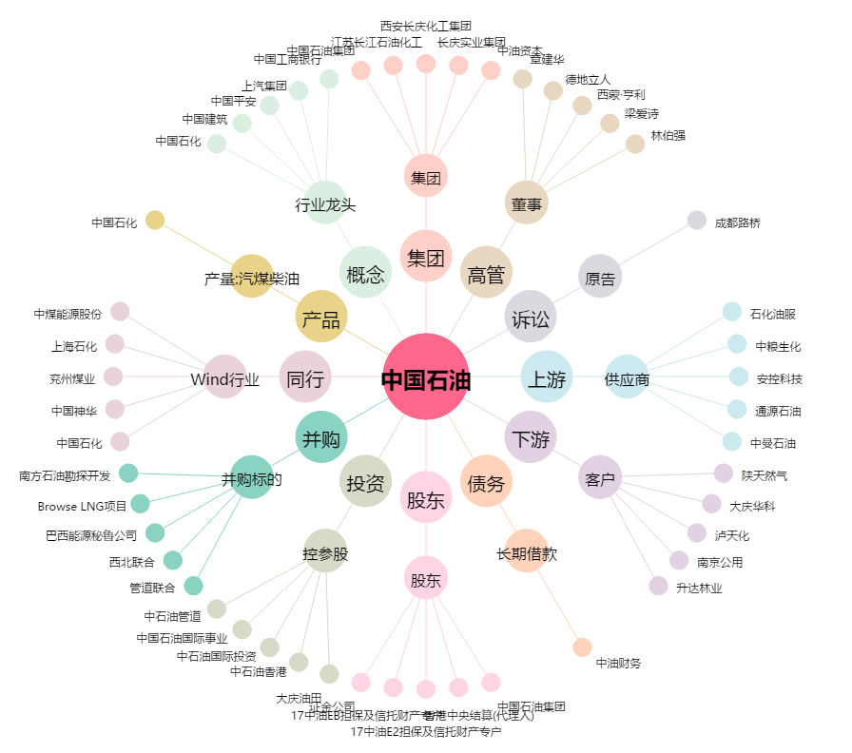
中国石油[601857.SH] - 关系概览图

